Liverpool vs Path Comms
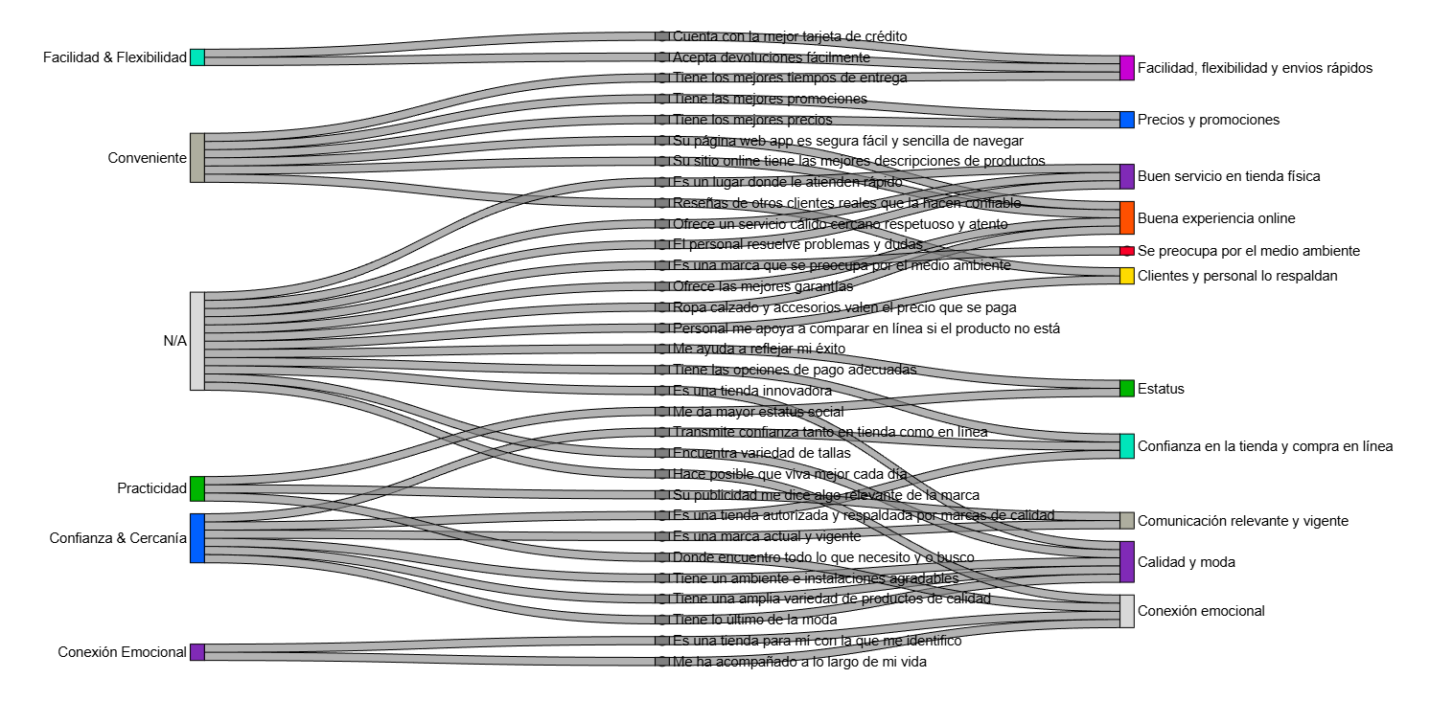
FactorType | FactorName | NodeColor | HexColor | Attribute | HexColorAtt | Orden | Path = Right
Path | Facilidad flexibilidad y ágil | Kantar Orange | #FF5000 | Acepta devoluciones fácilmente | #FF5000 | 41 | Tracking = Left
Path | Facilidad flexibilidad y ágil | Kantar Orange | #FF5000 | Cuenta con la mejor tarjeta de crédito | #FF5000 | 59 |  | Confianza & Cercanía
Path | Servicio de calidad en tienda física | Kantar Yellow | #FEDB00 | El personal me apoya a comparar en línea si el producto no está | #FEDB00 | 52 |  | Confianza & Cercanía
Path | Servicio de calidad en tienda física | Kantar Yellow | #FEDB00 | El personal resuelve problemas y dudas | #FEDB00 | 38 |  | Confianza & Cercanía
Path | Confianza, calidad y vanguardia | Kantar Purple | #802AB7 | Encuentra variedad de tallas | #802AB7 | 34 |  | Confianza & Cercanía
Path | Conexión emocional | Kantar Teal | #00E5BA | Es un lugar donde encuentro todo lo que necesito y/o busco | #00E5BA | 48 |  | Confianza & Cercanía
Path | Servicio de calidad en tienda física | Kantar Yellow | #FEDB00 | Es un lugar donde le atienden rápido | #FEDB00 | 37 |  | Confianza & Cercanía | Es una tienda que me invita a visitarla
Path | Estatus vigente y renovado | Kantar Blue | #0060FF | Es una marca actual y vigente | #0060FF | 57 |  | Confianza & Cercanía
Path | Confianza, calidad y vanguardia | Kantar Purple | #802AB7 | Es una marca que me transmite confianza tanto en tienda como en línea | #802AB7 | 49 |  | Conexión Emocional
Path | Medio Ambiente | Kantar Light Grey | #D9D9D9 | Es una marca que se preocupa por el medio ambiente | #D9D9D9 | 43 |  | Conexión Emocional
Path | Confianza, calidad y vanguardia | Kantar Purple | #802AB7 | Es una tienda autorizada y respaldada por marcas de calidad | #802AB7 | 51 |  | Conexión Emocional
Path | Confianza, calidad y vanguardia | Kantar Purple | #802AB7 | Es una tienda innovadora | #802AB7 | 32 |  | Conveniente
Path | Conexión emocional | Kantar Teal | #00E5BA | Es una tienda para mí / con la que me identifico | #00E5BA | 60 |  | Conveniente
Path | Conexión emocional | Kantar Teal | #00E5BA | Hace posible que viva mejor cada día | #00E5BA | 62 |  | Conveniente
Path | Conveniencia online | Kantar Green | #00B600 | La tienda online tiene reseñas reales que la hacen confiable | #00B600 | 36 |  | Conveniente
Path | Estatus vigente y renovado | Kantar Blue | #0060FF | Me ayuda a reflejar mi éxito | #0060FF | 56 |  | Conveniente
Path | Estatus vigente y renovado | Kantar Blue | #0060FF | Me da mayor estatus social | #0060FF | 40 |  | Facilidad & Flexibilidad
Path | Conexión emocional | Kantar Teal | #00E5BA | Me ha acompañado a lo largo de mi vida | #00E5BA | 61 |  | Facilidad & Flexibilidad
Path | Conveniencia online | Kantar Green | #00B600 | Ofrece las mejores garantías | #00B600 | 39 |  | Practicidad
Path | Servicio de calidad en tienda física | Kantar Yellow | #FEDB00 | Ofrece un servicio cálido, cercano, respetuoso y atento | #FEDB00 | 54 |  | Practicidad | Me permite hacer compras de manera práctica y cómoda
Path | Precios | Kantar Red | #FA0028 | Ropa/calzado y accesorios valen el precio que se paga | #FA0028 | 44 |  | Practicidad
Path | Conveniencia online | Kantar Green | #00B600 | Su página web / app es segura, fácil y sencilla de navegar | #00B600 | 46 |  | Estatus Renovado
Path | Estatus vigente y renovado | Kantar Blue | #0060FF | Su publicidad me dice algo relevante de la marca | #0060FF | 58 |  | Estatus Renovado | En su última campaña, la marca transmite una sensación de renovación
Path | Conveniencia online | Kantar Green | #00B600 | Su sitio online tiene las mejores descripciones de productos | #00B600 | 47
Path | Precios | Kantar Red | #FA0028 | Tiene las mejores promociones | #FA0028 | 53
Path | Confianza, calidad y vanguardia | Kantar Purple | #802AB7 | Tiene las opciones de pago adecuadas (crédito, efectivo, pagos digitales) | #802AB7 | 35
Path | Confianza, calidad y vanguardia | Kantar Purple | #802AB7 | Tiene lo último de la moda | #802AB7 | 33
Path | Precios | Kantar Red | #FA0028 | Tiene los mejores precios | #FA0028 | 45
Path | Facilidad flexibilidad y ágil | Kantar Orange | #FF5000 | Tiene los mejores tiempos de entrega | #FF5000 | 42
Path | Servicio de calidad en tienda física | Kantar Yellow | #FEDB00 | Tiene un ambiente e instalaciones agradables | #FEDB00 | 55
Path | Confianza, calidad y vanguardia | Kantar Purple | #802AB7 | Tiene una amplia variedad de productos de calidad | #802AB7 | 50
Tracking | Facilidad y Flexibilidad | Kantar Yellow | #FEDB00 | Acepta devoluciones fácilmente | #FF5000 | 15
Tracking | Facilidad y Flexibilidad | Kantar Yellow | #FEDB00 | Cuenta con la mejor tarjeta de crédito | #FF5000 | 14
Tracking | NA | Kantar Sand | #AEAE9F | El personal me apoya a comparar en línea si el producto no está | #FEDB00 | 28
Tracking | NA | Kantar Sand | #AEAE9F | El personal resuelve problemas y dudas | #FEDB00 | 13
Tracking | NA | Kantar Sand | #AEAE9F | Encuentra variedad de tallas | #802AB7 | 7
Tracking | NA | Kantar Sand | #AEAE9F | Es un lugar donde encuentro todo lo que necesito y/o busco | #00E5BA | 2
Tracking | NA | Kantar Sand | #AEAE9F | Es un lugar donde le atienden rápido | #FEDB00 | 9
Tracking | Confianza y cercanía | Kantar Purple | #802AB7 | Es una marca actual y vigente | #0060FF | 5
Tracking | Confianza y cercanía | Kantar Purple | #802AB7 | Es una marca que me transmite confianza tanto en tienda como en línea | #802AB7 | 3
Tracking | NA | Kantar Sand | #AEAE9F | Es una marca que se preocupa por el medio ambiente | #D9D9D9 | 20
Tracking | Confianza y cercanía | Kantar Purple | #802AB7 | Es una tienda autorizada y respaldada por marcas de calidad | #802AB7 | 11
Tracking | NA | Kantar Sand | #AEAE9F | Es una tienda innovadora | #802AB7 | 12
Tracking | Conexión emocional | Kantar Teal | #00E5BA | Es una tienda para mí / con la que me identifico | #00E5BA | 25
Tracking | NA | Kantar Sand | #AEAE9F | Hace posible que viva mejor cada día | #00E5BA | 1
Tracking | Conveniente | Kantar Green | #00B600 | La tienda online tiene reseñas reales que la hacen confiable | #00B600 | 17
Tracking | NA | Kantar Sand | #AEAE9F | Me ayuda a reflejar mi éxito | #0060FF | 4
Tracking | Estatus Renovado | Kantar Magenta | #C700D3 | Me da mayor estatus social | #0060FF | 23
Tracking | Conexión emocional | Kantar Teal | #00E5BA | Me ha acompañado a lo largo de mi vida | #00E5BA | 27
Tracking | NA | Kantar Sand | #AEAE9F | Ofrece las mejores garantías | #00B600 | 22
Tracking | NA | Kantar Sand | #AEAE9F | Ofrece un servicio cálido, cercano, respetuoso y atento | #FEDB00 | 30
Tracking | Precios | Kantar Red | #FA0028 | Ropa/calzado y accesorios valen el precio que se paga | #FA0028 | 21
Tracking | Conveniente | Kantar Green | #00B600 | Su página web / app es segura, fácil y sencilla de navegar | #00B600 | 19
Tracking | NA | Kantar Sand | #AEAE9F | Su publicidad me dice algo relevante de la marca | #0060FF | 10
Tracking | Conveniente | Kantar Green | #00B600 | Su sitio online tiene las mejores descripciones de productos | #00B600 | 24
Tracking | Precios | Kantar Red | #FA0028 | Tiene las mejores promociones | #FA0028 | 29
Tracking | NA | Kantar Sand | #AEAE9F | Tiene las opciones de pago adecuadas (crédito, efectivo, pagos digitales) | #802AB7 | 16
Tracking | Confianza y cercanía | Kantar Purple | #802AB7 | Tiene lo último de la moda | #802AB7 | 6
Tracking | Precios | Kantar Red | #FA0028 | Tiene los mejores precios | #FA0028 | 26
Tracking | Conveniente | Kantar Green | #00B600 | Tiene los mejores tiempos de entrega | #FF5000 | 18
Tracking | Confianza y cercanía | Kantar Purple | #802AB7 | Tiene un ambiente e instalaciones agradables | #FEDB00 | 31
Tracking | Confianza y cercanía | Kantar Purple | #802AB7 | Tiene una amplia variedad de productos de calidad | #802AB7 | 8

